Bienvenue
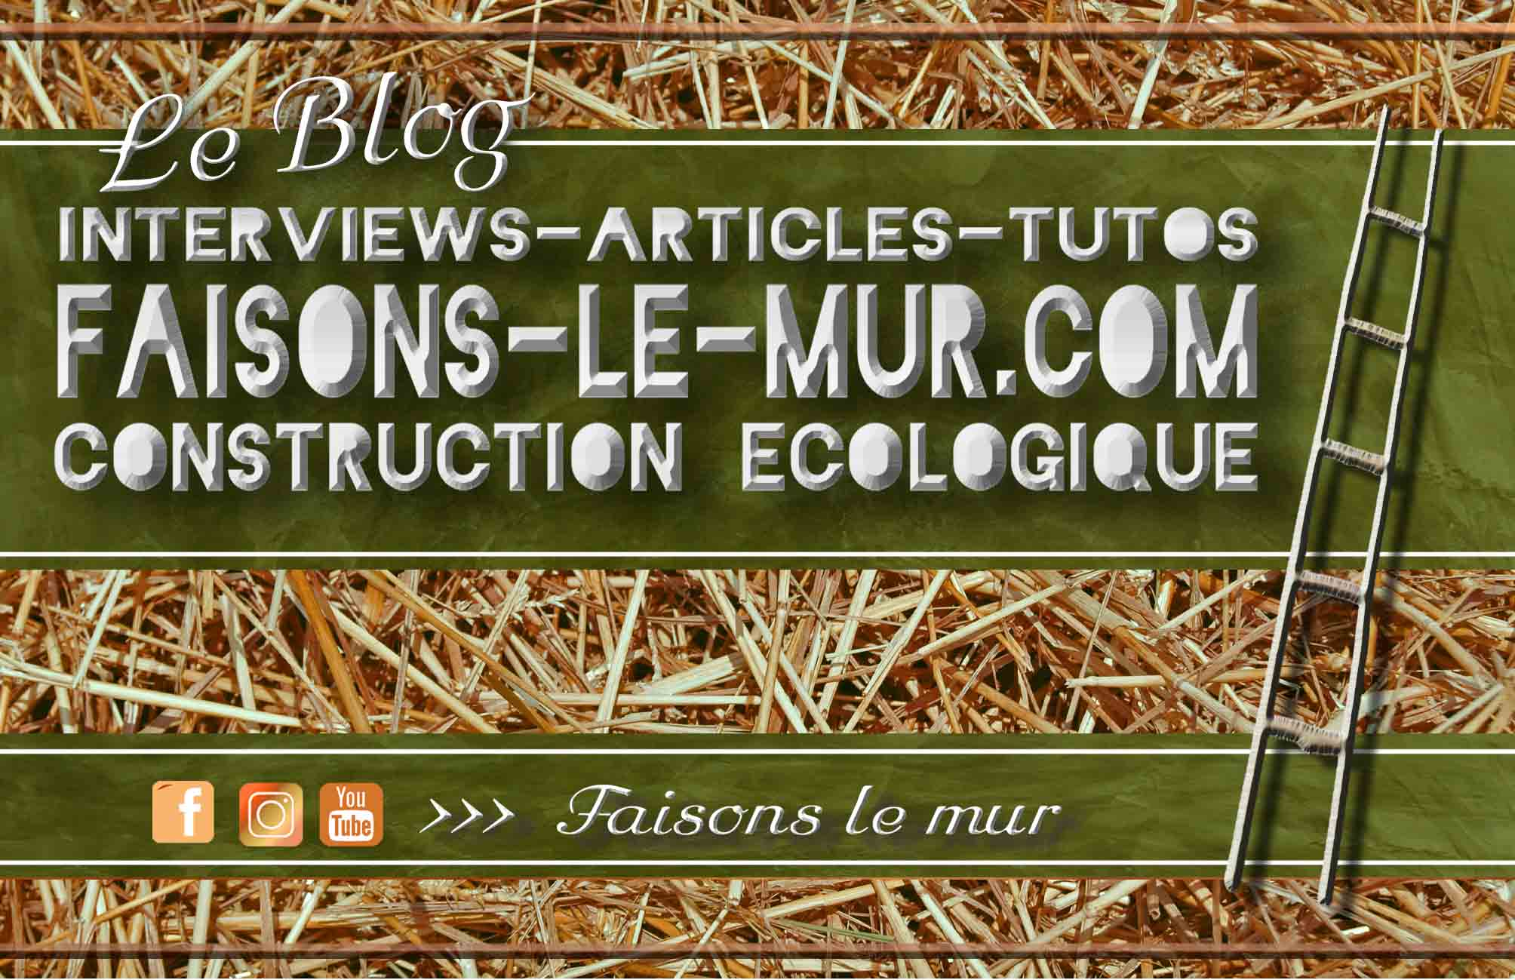
www.Faisons-le-mur.com
LE Blog Francophone De La Construction Écologique
Bonjour à toi, MERCI ! Tout d’abord, merci d’avoir télécharger ce document ! Pour ce faire tu as dû livrer ton adresse e-mail et je sais que tout le monde n’est pas enclin à le faire pour n’importe quelle raison. J’aurais pu laisser ce doc en téléchargement libre et sans contrepartie mais récupérer ton adresse e-mail me permet de pérenniser mon travail en gardant le contact avec les personnes intéressées par mon sujet (la construction écologique). Qui n’a pas déjà oublié l’url d’un site qui lui avait pourtant plu ??? Ce contact n’a pas vocation à être invasif. Ce seront simplement quelques newsletters par-ci par-là pour parler de construction écologique et partager mes réflexions de poète manuel :p Tu resteras bien sûr libre de te désinscrire à tout moment. Si tu as reçu ce guide d’un ami et que tu souhaites t’inscrire à la communauté des éco-didactes et recevoir en plus mon fascicule sur la terre crue, c’est dans le lien ci-dessous que ça se passe.
Clique ici pour recevoir gratuitement le fascicule sur la construction en terre crue

QUI SUIS-JE ? Je suis Gautier, l’administrateur du blog « Faisons-le-mur.com » Je me suis formé à la construction écologique en 2013 au centre APLOMB. Ensuite j’ai travaillé durant 3 ans dans une entreprise spécialisée autour du pisé, notre patrimoine constructif isèrois. A la naissance de ma fille j’ai décidé de faire un break pour avoir la chance de pouvoir la voir se réveiller chaque matin. Puis, j’ai commencé à cogiter le projet de ce blog. Le premier article de « Faisons-le-mur » est paru en août 2017 et depuis j’ai pris goût à ce défi permanent. Mon idée était d’avoir une tribune qui traite de construction écologique pour le grand publique car peu de site ont cette démarche de manière détendue, sans trop de jargon et de moralisation. Personnellement, je pense que plus la pensée écologique sera visible, mieux elle sera entendue. J’essaie d’ailleurs de donner un maximum la parole aux acteurs du milieu dans mes interviews. (D’ailleurs si tu es artisan ou activiste en relation avec la construction écologique et que tu veux faire parler de ton travail ou de ton asso sur mon blog, c’est avec grand plaisir :)
BREF, LE GUIDE Si tu n’es pas familier avec excel et son potentiel, j’ai créé un petit tuto vidéo pour maîtriser au mieux l’outil que tu as entre les mains.
Clique ici pour visionner le tuto vidéo
Je te conseille aussi de garder une copie vierge de ce document car tu seras amené à faire des modifications sur celui-ci.

Si tu le trouves utile, je serais ravi que tu partages ce guide de recettes avec les personnes de ton entourage qui peuvent en avoir l’utilité. Soit parce qu’elles sont sensibles à la construction écologique, soit parce qu’elles se lancent dans des travaux, soit parce qu’elles doutent de la faisabilité de ces techniques. Qui sait, peut-être, changeras tu la vie de quelqu’un grâce à ce petit coup de pouce ;) De plus, ça m’aidera à me faire connaître en profitant au plus grand nombre. Si tu veux aller plus loin il y a bien sûr les réseaux sociaux qui, bien utilisés, sont un incroyable vecteur d’échanges et de connaissances. Tu me trouveras sur Facebook, Youtube et Instagram. Les liens sont ci-dessous.

Découvre mon site internet : https://faisons-le-mur.com/ptit-nouveau-commence/
Mon guide sur la construction en terre crue https://faisons-le-mur.com/recevoir-fascicule-terre-crue/
Suis-moi sur Facebook : https://www.facebook.com/Faisons-le-Mur-243779209439092/
Abonne-toi à la chaine Youtube : https://www.youtube.com/channel/UCeJmEhKJ4Fs1AwFKtTtUd8A
Retrouve-moi sur Instagram : https://www.instagram.com/faisonslemur/

A présent je t’invite à te balader dans les différentes feuilles de ce document excel. Les onglets en bas de page te permettent d’aller d’un tableau à l’autre
BON CHANTIER !!! :D

Gautier

A- Indices de prix
www.Faisons-le-mur.com
Ce Tableau permet de renseigner les prix de tes fournisseurs et de ramener ces prix au Kg ou au litre

TABLEAU A | PRODUIT | CONDITIONNEMENT | Poids en Kg | Prix à l’unité | Indice de prix / kg: | Indice de prix / litre | Densité En Kg/L | Volume En L
Liants | Chaux hydraulique | Sac | 25 | 10.00 € | 0.40 € | 0.25 € | 0.62 | 40.32 €
 | Chaux Aérienne en poudre | Sac | 25 | 9.00 € | 0.36 € | 0.18 € | 0.5 | 50.00 €
 | Chaux aérienne en pâte | Berlingot | 26 | 8.00 € | 0.31 € | 0.37 € | 1.2 | 21.67 €
 | Plâtre | Sac | 20 | 6.00 € | 0.30 € | 0.27 € | 0.9 | 22.22 €
 | Argile | Sac | 20 | 8.00 € | 0.40 € | 0.40 € | 1 | 20.00 €
 | Autre Liant 1 |  | 20 | 8.00 € | 0.40 € | 0.40 € | 1 | 20.00 €
 | Autre Liant 2 |  | 0 | 0.00 € | 0.00 € | 0.00 € | 1 | 0.00 €
Charges | Sable | Sac | 25 | 6.00 € | 0.24 € | 0.34 € | 1.4 | 17.86 €
 | Poudre de marbre | Sac | 25 | 10.00 € | 0.40 € | 0.56 € | 1.4 | 17.86 €
 | Craie | Sac | 26 | 30.00 € | 1.15 € | 1.15 € | 1 | 26.00 €
 | Autre charge 1 (ex : Mélange gravier) |  | 1000 | 30.00 € | 0.03 € | 0.05 € | 1.8 | 555.56 €
 | Autre charge 2 (ex : Paillettes de lin) |  | 1 | 30.00 € | 30.00 € | 0.00 € | 0 | 0.00 €
 | Autre charge 3 (ex : pouzzolane) |  | 1 |  | 0.00 € | 0.00 € | 0 | 0.00 €
Pigments | Pigment pas cher | Sac | 1 | 25.00 € | 25.00 € | 20.00 € | 0.8 | 1.25 €
 | Pigment cher | Sac | 1 | 5.00 € | 5.00 € | 4.00 € | 0.8 | 1.25 €
 | Autre pigment 1 : |  | 1 |  | 0 | 0 |  | 0
Adjuvants | Caséine | Sac | 0.5 | 13.00 € | 26.00 € | 26.00 € | 1 | 0.50 €
 | Methyl Cellulose | Sac | 1 | 40.00 € | 40.00 € | 40.00 € | 1 | 1.00 €
 | Sel d’alun | Sac | 1 | 4.00 € | 4.00 € | 4.00 € | 1 | 1.00 €
 | Caséine | Sac | 1 | 25.00 € | 25.00 € | 20.00 € | 0.8 | 1.25 €
 | Huile de lin | Bouteille | 1 | 8.00 € | 8.00 € | 8.00 € | 1 | 1.00 €
 | Savon noir | Bouteille | 1 | 7.00 € | 7.00 € | 7.00 € | 1 | 1.00 €
 | Autre adjuvant 1 : |  | 1 |  | 0.00 € | 0.00 € | 0 | 0.00 €
 | Autre adjuvant 2 : |  | 1 |  | 0.00 € | 0.00 € | 0 | 0.00 €
 | Autre adjuvant 3 : |  | 1 |  | 0.00 € | 0.00 € | 0 | 0.00 €
Autre |  |  | 1 |  | 0.00 € | 0.00 € | 0 | 0.00 €
 |  |  | 1 |  | 0.00 € | 0.00 € | 0 | 0.00 €
 |  |  | 1 |  | 0.00 € | 0.00 € | 0 | 0.00 €


 |  |  | 1 |  | 0.00 € | 0.00 € | 0 | 0.00 €

 |  |  |  | www.Faisons-le-mur.com

